상품제안서
친환경 종합 링수첩(주문제작형) | 상품코드: S04226

 |  |  |  |  |  |  | 02-713-8555 | www.synergygift.co.kr
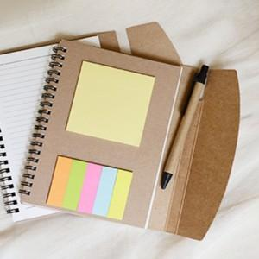

【상세/제작정보】 | <p>표지 먹1도 / 포스트잇 먹1도 / 볼펜 인쇄 포함&nbsp;</p>

【인쇄/포장옵션】 | 먹1도(표지+포스트잇+볼펜) / OPP(비닐)

【공급단가】 | 수량 | 500~ | 1,000~ | 3,000~ | 5,000~ | 10,000~
*VAT별도 | 단가 | 2,970원 | 2,160원 | 1,950원 | 1,810원 | 1,680원

【상품 URL】 | https://www.synergygift.co.kr:443/src/goods_detail.php?gdno=18109

